MARATON
 |  |  | x

 | INSCRITOS AL IV MARATON INTERNACIONAL DE LOS PERRONES

 | 11 de Agosto de 2023 |  |  |  |  |  | Fecha evento: | 2023-12-17 |  | 45,277.00
 |  |  |  |  |  |  |  |  |  |  |  |  |  | H O M B R E S |  |  |  | M U J E R E S
 |  | BIB |  | N O M B R E | TALLA | CANTIDAD | D I S T A N C I A |  | fecha Nac, |  | Lugar de Residencia | Celular |  | S | M | L | XL | S | M | L | XL
 |  |  |  |  |  |  | Edad | MARATON
1 | ).- | 93 |  | Tamar Rodríguez Colom | M | 1 |  | ü |  |  | CDMX | 559 198 4393 |  |  | 1
2 | ).- | 322 |  | Jesús Sanchez Casillas | M | 1 |  | ü |  |  | San Luis Río Colorado | 653 127 3518 |  |  | 1
3 | ).- | 1 | se cambió al medio | Luz Angélica Palomares (Piolín) | L | 1 | 50.00 | ü | 1973-08-20 | 26,896.00 | Agua Prieta, Sonora | 633 102 0483 |  |  |  |  |  |  |  | 1
4 | ).- | 2 |  | Manuel Cruz Grijalva | L | 1 | 35.00 | ü | 1989-05-15 | 32,643.00 | Hermosillo | 662 184 8679 |  |  |  | 1
5 | ).- | 3 |  | Aracely Esteban Elizalde | M | 1 | 33.00 | ü | 1990-07-18 | 33,072.00 | Hermosillo | 662 268 3376 |  |  |  |  |  |  | 1
6 | ).- | 4 |  | Jesús Manuel Zavala Pacheco | M | 1 |  | ü |  |  | San Diego, CA. USA |  |  |  | 1
7 | ).- | 5 |  | Ricardo Candiani Porchas | M | 1 | 59.00 | ü | 1965-06-16 | 23,909.00 | Hermosillo | 662 378 1418 |  |  | 1
8 | ).- | 6 | Luz Ma. Runner | José Salas Mendoza | M | 1 | 60.00 | ü | 1963-10-12 | 23,296.00 | Hermosillo | 662 164 5041 |  |  | 1
9 | ).- | 7 | 7 | Ericka Yamineth Santiago León | M | 1 |  | ü | 1 |  | Hermosillo | 662 139 5147 |  |  |  |  |  |  | 1
10 | ).- | 8 |  | Luis Javier Gómez Rocha | M | 1 | 59.00 | ü | 1965-04-18 | 23,850.00 | Hermosillo | 662 137 1489 |  |  | 1
11 | ).- | 9 |  | Octavio Servin Alameda | M | 1 | 65.00 | ü | 1958-12-22 | 21,541.00 | Bacobampo | 662 106 3331 |  |  | 1
12 | ).- | 10 |  | Luis Alonso Sotomayor Ibarra | M | 1 | 53.00 | ü | 1970-05-02 | 25,690.00 | Hermosillo | 8 |  |  | 1
13 | ).- | 11 | Debut | Angel Acosta Perales | M | 1 | 46.00 | ü | 1976-09-24 | 28,027.00 | Hermosillo | 662 451 7352 |  |  | 1
14 | ).- | 12 |  | Emmanuel Pérez Robinson | M | 1 | 32.00 | ü | 1991-02-17 | 33,286.00 | Ensenada, B.C. | 6624500712 |  |  | 1
15 | ).- | 13 |  | María Fernanda Sierra Alvarado | M | 1 | 26.00 | ü | 1997-03-11 | 35,500.00 | Phoenix, Az. USA | +1 (602) 727 70 29 |  |  |  |  |  |  | 1
16 | ).- | 14 | 11 Maratones | Edna Minerva Mora Nuñez | S | 1 | 44.00 | ü | 1979-03-06 | 28,920.00 | Culiacán, Sinaloa | 667 254 93 70 |  |  |  |  |  | 1
17 | ).- | 15 |  | Manuel Jacobo González | M | 1 | 34.00 | ü | 1988-10-09 | 32,425.00 | Hillo., Son. | 66 25 29 31 72 |  |  | 1
18 | ).- | 16 | 15 Maratones | Angélica Margarita Diarte Ríos | S | 1 | 35.00 | ü | 1988-01-18 | 32,160.00 | Culiacán, Sinaloa | 667 389 63 49 |  |  |  |  |  | 1
19 | ).- | 17 |  | Renée Gabriela Ojeda Verdugo | M | 1 | 24.00 | ü | 1999-06-11 | 36,322.00 | Hillo., Son. | 66 24 70 40 49 |  |  |  |  |  |  | 1
20 | ).- | 18 |  | Ernesto Alonso Rodríguez Bojorquez | S | 1 | 50.00 | ü | 1973-04-13 | 26,767.00 | Hillo., Son. | 662 123 10 83 |  | 1
21 | ).- | 19 | 7 Mar y 2 Ultras | Marco Antonio Reynoso Tobias | L | 1 | 47.00 | ü | 1975-11-28 | 27,726.00 | Hillo., Son. | 662 480 63 42 |  |  |  | 1
48 | ).- | 20 | 19 | Andrés Vega Ibarra | S | 1 | 41.00 | ü | 1982-02-04 | 29,986.00 | Culiacán, Sinaloa | 667 328 8672 | vega8215@hotmail.com | 1 |  | 1
23 | ).- | 21 | 2 Maratones | Juan Manuel Vargas Rodríguez | M | 1 | 35.00 | ü | 1988-03-02 | 32,204.00 | Cananea, Sonora |  |  |  | 1
24 | ).- | 22 | 10 Ultras 15 Mar | Miguel Romero Corpus | S | 1 | 123.00 | ü |  |  | Hermosillo |  |  | 1
25 | ).- | 23 | 2 Ultras 1 Mar | Rodrigo Valencia Osuna | S | 1 | 45.00 | ü | 1977-09-19 | 28,387.00 | Caborca, Sonora | 637 123 68 36 |  | 1
26 | ).- | 24 |  | Brando Andree Sanchez Pérez | M | 1 | 22.00 | ü | 2001-02-22 | 36,944.00 | Hermosillo | 662 199 39 61 |  |  | 1
22 | ).- | 25 | Debut | Manuel Cruz Montana | L | 1 | 34.00 | ü | 1989-05-15 | 32,643.00 |  | 662 184 86 79 |  |  |  | 1
27 | ).- | 26 | 13 | Julio César Martínez | M | 1 | 52.00 | ü |  | 26,340.00 | Hermosillo | 662 195 0589 |  |  | 1
28 | ).- | 27 | 29 Maratones | Guillermo Ernesto Morales Vázquez | M | 1 | 45.00 | ü | 1978-11-07 | 28,801.00 | Mexicali, B.C. | 228 191 50 94 |  |  | 1
29 | ).- | 28 | 3 Mar y 2 ultra | Oscar Vidal Hurtado | S | 1 | 44.00 | ü | 1979-08-23 | 29,090.00 | Hermosillo, Sonora | 662 315 2587 |  | 1
30 | ).- | 29 | 7 Mar y 2 Ultras | Miguel Ángel Corella Gamez | S | 1 | 38.00 | ü | 1985-09-28 | 31,318.00 | Hermosillo, Sonora | 662 340 7985 |  | 1
31 | ).- | 30 | Debut | Mabeth Burgos Hernández | S | 1 | 49.00 | ü | 1974-05-08 | 27,157.00 | Hermosillo, Sonora | 662 183 8006 |  |  |  |  |  | 1
36 | ).- | 31 | Debut | Armando Burgos Hernández | L | 1 | 53.00 | ü | 1970-01-07 | 25,575.00 | Hermosillo, Sonora | 662 244 8912 |  |  |  | 1
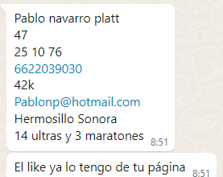
32 | ).- | 32 |  | Efrén Vale Cuen | M | 1 | 123.00 | ü |  |  | Hermosillo, Sonora | 662 155 4420 |  |  | 1
33 | ).- | 33 | 1 | Carlos Salazar Maldonado | M | 1 | 47.00 | ü | 1976-09-20 | 28,023.00 | Hermosillo, Sonora | 662 172 4597 |  |  | 1
34 | ).- | 34 |  | Mario Cisneros Zamora | M | 1 | 54.00 | ü | 1969-12-02 | 25,539.00 | Villa Juarez, Sonora | 662 474 6264 |  |  | 1
35 | ).- | 35 | se cambió al medio | Pablo Navarro Platt | L | 1 | 46.00 | ü | 1976-10-25 | 28,058.00 | Hermosillo, Sonora | 662 203 9030 |  |  |  | 1
37 | ).- | 36 |  | Hilario Santiago Micaela | M | 1 | 56.00 | ü | 1968-01-14 | 24,851.00 | Hermosillo, Sonora |  |  |  | 1
38 | ).- | 37 | 1 | Francisco Velasco Tolentino | S | 1 | 48.00 | ü | 1975-06-01 | 27,546.00 | Hermosillo, Sonora | 662 130 2528 |  | 1
39 | ).- | 38 | Debut | Juan de Dios Palafox Cabrera | L | 1 | 57.00 | ü | 1967-03-08 | 24,539.00 | Hermosillo, Sonora | 662 183 5007 |  |  |  | 1
40 | ).- | 39 |  | Miriam Gutiérrez Pérez | S | 1 | 48.00 | ü | 1975-06-01 | 27,546.00 | Hermosillo, Sonora | 662 190 3450 |  |  |  |  |  | 1
41 | ).- | 40 |  | Alberto Urbina Gocobachi | XL | 1 | 51.00 | ü | 1972-09-14 | 26,556.00 | Hermosillo, Sonora | 662 223 2555 |  |  |  |  | 1
42 | ).- | 41 | se cambió al medio | Jesús Jara Navarrete | S | 1 | 46.00 | ü | 1976-12-25 | 28,119.00 | Hermosillo, Sonora | 662 140 8004 | jesusjaran@hotmail.com | 1
43 | ).- | 42 | 5 Mar 2 Ultra | Julisa Fernanda Miguel Nicanor | S | 1 | 37.00 | ü | 1986-11-21 | 31,737.00 | Nogales, Sonora | 631 182 7198 | mardu8129@gmail.com |  |  |  |  | 1
44 | ).- | 43 | 5 Mar 1 Ultra | Jesús Martín Valdez Duarte | M | 1 | 43.00 | ü | 1981-05-29 | 29,735.00 | Nogales, Sonora | 631 298 3241 | mardu8129@gmail.com |  | 1
45 | ).- | 151 |  | Jorge Enrique Paz Castro | S | 1 | 23.00 | ü | 2000-09-15 | 36,784.00 | Monterrery, N.L. | 662 169 1871 | corre.porlapaz@icloud.com | 1
46 | ).- | 44 | Debut | Miguel García Galvez | L | 1 | 23.00 | ü | 2000-04-25 | 36,641.00 | Hermosillo, Sonora | 662 291 5831 | migueel25420@gmail.com |  |  | 1
47 | ).- | 45 | debut | Oswaldo García Rodríguez | L | 1 | 52.00 | ü | 1971-11-01 | 26,238.00 | Hermosillo, Sonora | 662 400 0755 | oswaldocap33@gmail.com |  |  | 1
49 | ).- | 46 |  | Alicia Zamudio (Salami) | M | 1 | 51.00 | ü | 1972-06-26 | 26,476.00 | Hermosillo, Sonora | 662 355 6446 | zamalizamudio@gmail.com |  |  |  |  |  | 1
50 | ).- | 69 | 68 Maratones | Juan Diarte Torres | M | 1 | 56.00 | ü | 1967-07-12 | 24,665.00 | Culiacán, Sinaloa | 667 580 37 73 |  |  | 1
51 | ).- | 47 |  | Julieta Jackeline García Barajas | S | 1 | 40.00 | ü | 1983-04-14 | 30,420.00 | León, Gto. | 464 139 6145 |  |  |  |  |  | 1
52 | ).- | 48 |  | Angélica Martínez Torres | S | 1 | 37.00 | ü | 1986-04-24 | 31,526.00 | Cuernavaca, Morelos | 777 129 4994 |  |  |  |  |  | 1
53 | ).- | 49 |  | Joel Ernesto Moreno Soto | M | 1 | 48.00 | ü | 1975-07-13 | 27,588.00 | Hermosillo, Sonora | 662 229 2850 |  |  | 1
54 | ).- | 50 | 1 ultra 3 Maraton | Luis Fernando González Gastelum | S | 1 | 38.00 | ü | 1985-10-14 | 31,334.00 | Hermosillo, Sonora | 662 113 2534 |  | 1

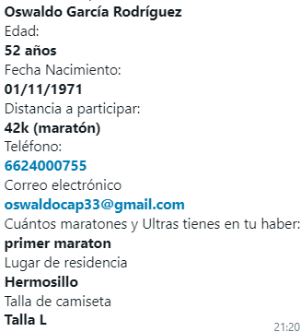
 |  | 52 |  | Kristina Morales | M
 |  | 53 |  | Humberto Ramírez | XXL
 |  | 54 |  | Juan Carlos Fernández (Chileno)
 |  | 55
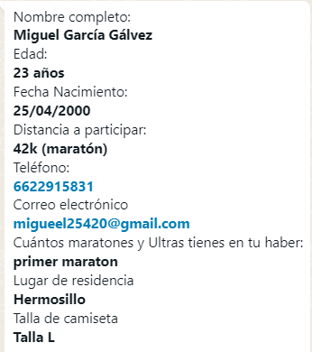
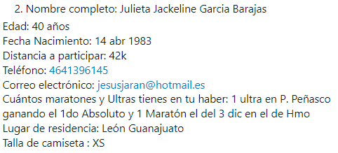
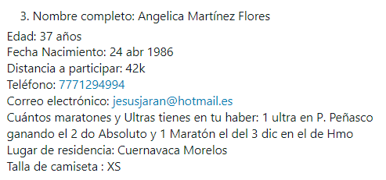
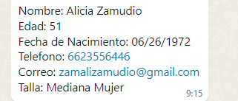
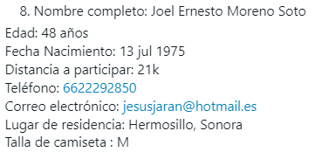
 |  |  |  |  | T O T A L: | 54 | -171,955 | 172,009 | 172,009.00 |  |  |  |  | 10 | 22 | 9 | 1 | 7 | 5 | 1 | 0 | 55
 |  |  |  |  |  |  |  |  |  |  |  |  |  | S | M | L | XL | S | M | L | XL | 13
 |  |  |  |  |  |  |  |  |  |  |  |  |  | 42 |  |  |  | 13
 |  |  |  |  | Maraton | 172,009.00 |  |  |  |  |  |  |  | H O M B R E S |  |  |  | M U J E R E S
 |  |  |  |  |  |  | TOTAL CAMISETAS | 100 |  |  |  |  |  | 42 |  |  |  | 13
 |  |  |  |  |  |  |  |  |  |  |  |  |  |  |  | Total:
 |  |  |  |  |  |  | QUEDAN | 46 |  |  |  | 102% |  | 19% | 41% | 17% | 2% | 13% | 9% | 2% | 0%
 |  |  |  |  |  |  |  |  |  |  |  | 48 |  | 9 | 19 | 8 | 1 | 6 | 4 | 1 | 0
 |  |  |  |  |  |  |  |  |  |  |  |  |  |  | 1 |  | 2 | 2 | 1
 |  |  |  |  |  |  |  |  |  |  |  |  |  | TALLAS QUE MANDAMOS A HACER
 |  |  |  | AGUA EN BOLIS PARA CARRERA |  |  |  |  |  |  |  |  |  | 6 | 25 | 4 | 0 | 4 | 10 | 1 | 0 | 50
 |  |  |  |  |  |  |  |  |  |  |  |  |  | S | M | L | XL | S | M | L | XL | 15
 |  |  |  |  |  |  |  |  |  |  |  |  |  | H O M B R E S |  |  |  | M U J E R E S

Hoja1
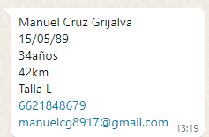
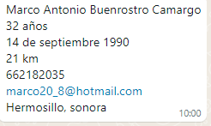
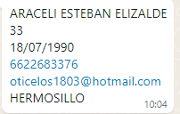
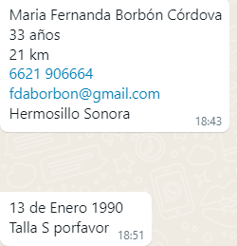
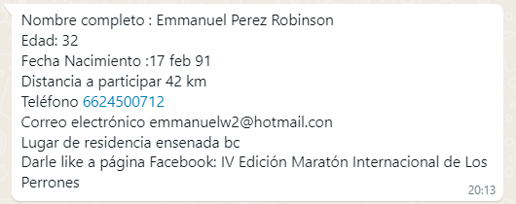
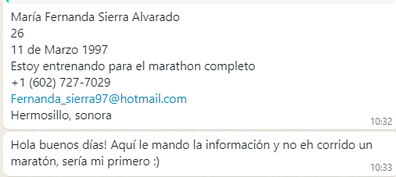
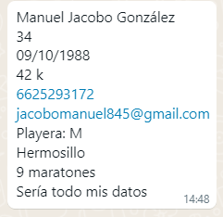
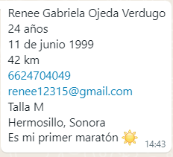
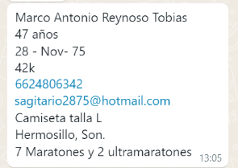
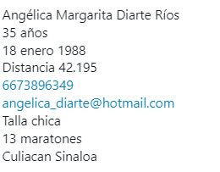
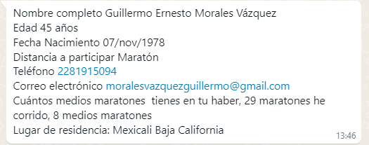
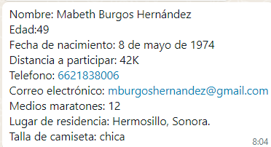
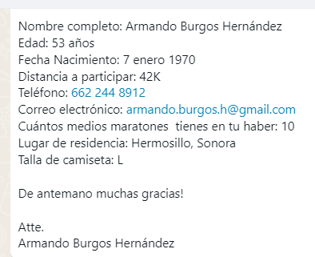
MARATON | MEDIO MARATON

